Trang chủ
Project Name | Nền tảng thực phẩm ăn kiêng với AI Nutrition Advisor và cá nhân hóa công thức nấu ăn
Module Code | Trang chủ
 | Hoàn thành | Lỗi | Chưa kiểm tra | Bị chăn | Tổng số trường hợp thử nghiệm
Round 1 | 20 | 0 | 0 | 0 | 20
Round 2 | 20 | 0 | 0 | 0 | 20
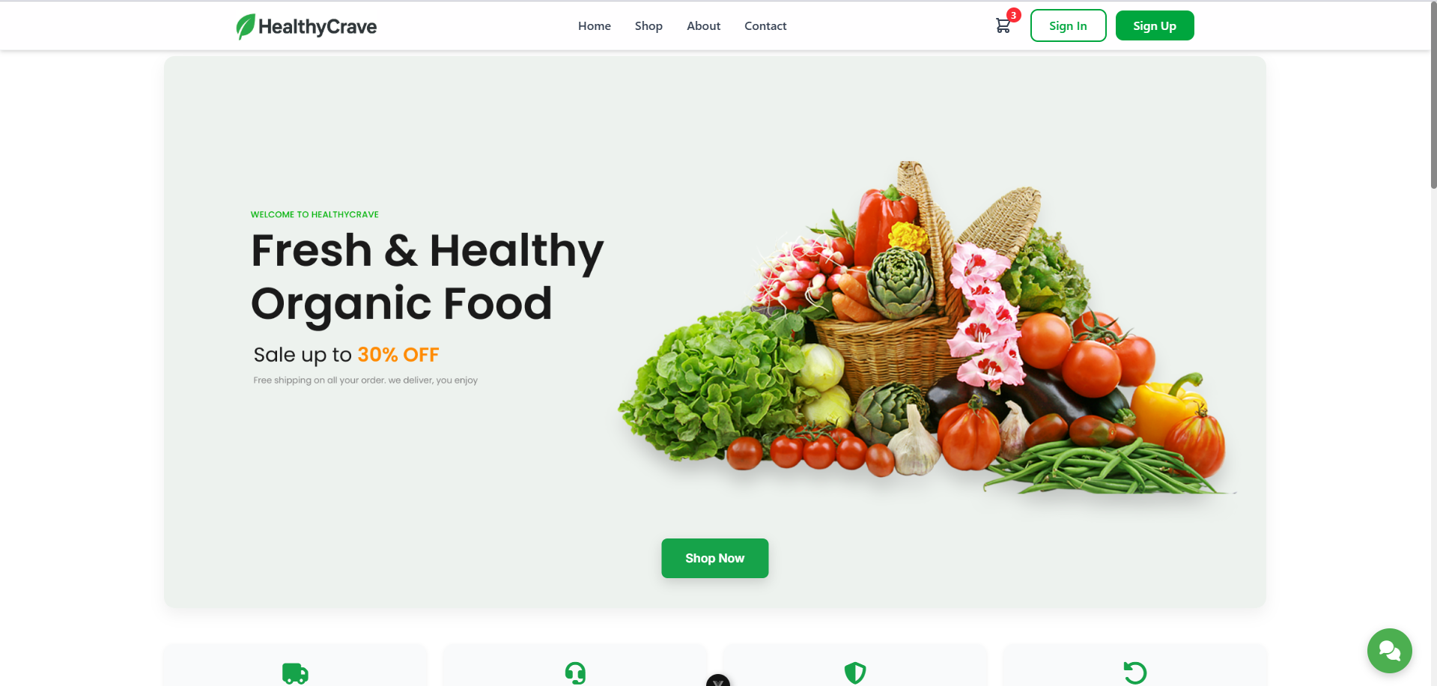 |  |  |  | 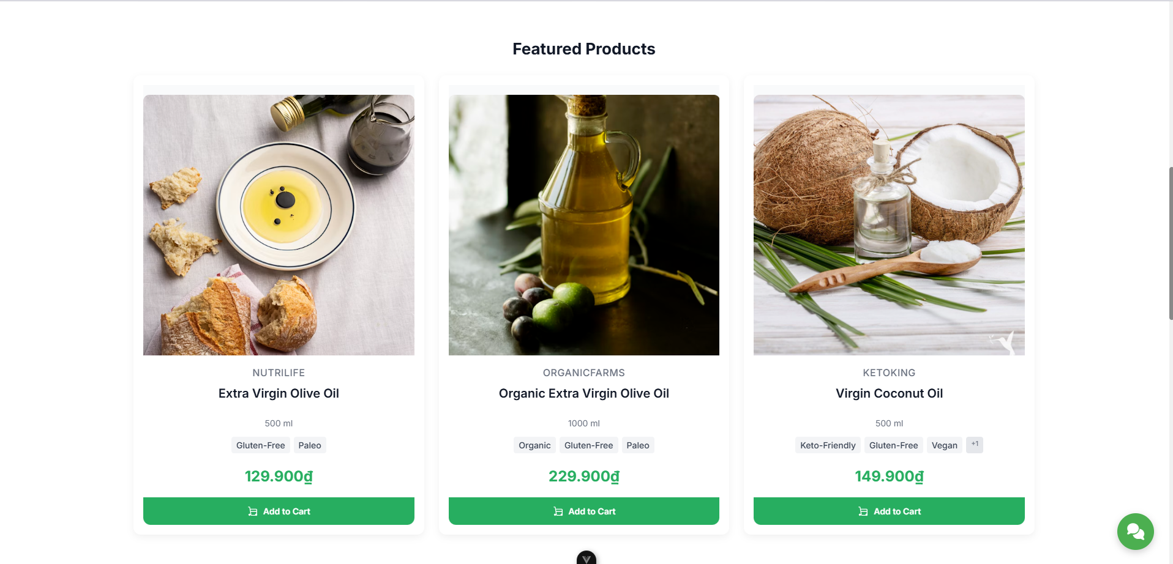 |  |  |  |  | 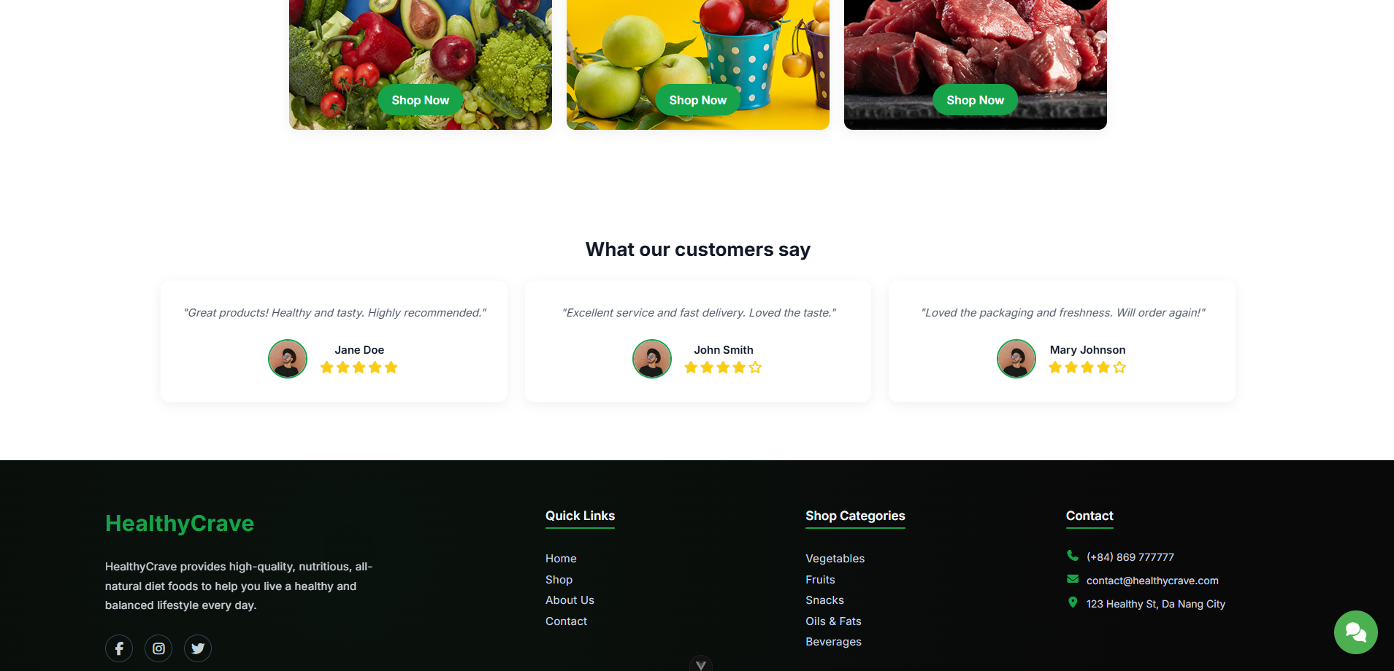
Test Case ID | Mô tả | Hành động | Điều kiện tiên quyết | Kết quả mong đợi | Kết quả thực tế | Kết quả |  |  | Kết quả |  |  | Chú thích
 |  |  |  |  |  | Vòng 1 |  |  | Vòng 2
 |  |  |  |  |  | Trạng thái | Ngày kiểm tra | Người kiểm tra | Trạng thái | Ngày kiểm tra | Người kiểm tra
GUI_SHOW Trang chủ
GUI-TC01 | Kiểm tra sự tồn tại của "Shop" | Click vào Shop | Truy cập vào hệ thống | Đi đến trang Shop | Đi đến trang Shop | Passed | 24/10/2025 | Thảo | Passed | 26/10/2025 | Thảo
GUI-TC02 | Kiểm tra sự tồn tại của "About" | Click vào About | Truy cập vào hệ thống | Đi đến trang About | Đi đến trang About | Passed | 24/10/2025 | Thảo | Passed | 26/10/2025 | Thảo
GUI-TC03 | Kiểm tra sự tồn tại của "Contact" | Click vào Contact | Truy cập vào hệ thống | Đi đến trang Contact | Đi đến trang Contact | Passed | 24/10/2025 | Thảo | Passed | 26/10/2025 | Thảo
GUI-TC04 | Kiểm tra sự tồn tại của "Sign in" | Click vào Sign in | Truy cập vào hệ thống | Đi đến trang Sign in | Đi đến trang Sign in | Passed | 24/10/2025 | Thảo | Passed | 26/10/2025 | Thảo
GUI-TC05 | Kiểm tra sự tồn tại của "Sign up" | Click vào Sign up | Truy cập vào hệ thống | Đi đến trang Sign up | Đi đến trang Sign up | Passed | 24/10/2025 | Thảo | Passed | 26/10/2025 | Thảo
GUI-TC06 | Kiểm tra sự tồn tại của "Shop Now" | Click vào Shop Now | Truy cập vào hệ thống | Đi đến trang Shop | Đi đến trang Shop | Passed | 24/10/2025 | Thảo | Passed | 26/10/2025 | Thảo

FUNCTION_SHOW Trang chủ
FUNC-TC01 | Đăng nhập tài khoản vào hệ thống | 1. Click vào Sign in 2. Điền username: nguyenvana@gmail.com password: nguyenvana123 3. Click Continue | Truy cập vào hệ thống | Đăng nhập tài khoản và đi đến Trang chủ | Đăng nhập tài khoản và đi đến Trang chủ | Passed | 24/10/2025 | Thảo | Passed | 26/10/2025 | Thảo
FUNC-TC02 | Đăng ký tài khoản | 1. Click vào Sign up 2. Điền First name: Nguyễn Last name: Thảo Username: nvt09112003 Email address: nguyenvanty09112003@gmail.com Password: nguyenvanthao1@ 3. Click Continue 4. Lấy mã xác nhận ở Email và nhập vào 5. Click Continue | Truy cập vào hệ thống | Đăng kí tài khoản thành công và đi đến Trang chủ | Đăng kí tài khoản thành công và đi đến Trang chủ | Passed | 24/10/2025 | Thảo | Passed | 26/10/2025 | Thảo
FUNC-TC03 | Kiểm tra liên kết Menu (Home) | Click vào liên kết "Home" trên menu | Truy cập vào hệ thống | Người dùng vẫn ở trang chủ, và không có lỗi nào xảy ra. | Người dùng vẫn ở trang chủ, và không có lỗi nào xảy ra. | Passed | 24/10/2025 | Thảo | Passed | 26/10/2025 | Thảo
FUNC-TC04 | Kiểm tra liên kết Menu (Shop) | Click vào liên kết "Shop" trên menu | Truy cập vào hệ thống | Người dùng được chuyển hướng đến trang danh sách sản phẩm (Shop Page) | Người dùng được chuyển hướng đến trang danh sách sản phẩm (Shop Page) | Passed | 24/10/2025 | Thảo | Passed | 26/10/2025 | Thảo
FUNC-TC05 | Kiểm tra liên kết Menu (About) | Click vào liên kết "About" trên menu | Truy cập vào hệ thống | Người dùng được chuyển hướng đến trang danh sách sản phẩm (About Page) | Người dùng được chuyển hướng đến trang danh sách sản phẩm (About Page) | Passed | 24/10/2025 | Thảo | Passed | 26/10/2025 | Thảo
FUNC-TC06 | Kiểm tra liên kết Menu (Contact) | Click vào liên kết "Contact" trên menu | Truy cập vào hệ thống | Người dùng được chuyển hướng đến trang danh sách sản phẩm (Contact Page) | Người dùng được chuyển hướng đến trang danh sách sản phẩm (Contact Page) | Passed | 24/10/2025 | Thảo | Passed | 26/10/2025 | Thảo
FUNC-TC07 | Kiểm tra nút "Shop Now" | Click vào nút "Shop Now" | Truy cập vào hệ thống | Người dùng được chuyển hướng đến trang danh sách sản phẩm (Shop Page) | Người dùng được chuyển hướng đến trang danh sách sản phẩm (Shop Page) | Passed | 24/10/2025 | Thảo | Passed | 26/10/2025 | Thảo
FUNC-TC08 | Click vào hình ảnh sản phẩm | Click vào hình ảnh của sản phẩm "Extra Virgin Olive Oil" | Truy cập vào hệ thống | Người dùng được chuyển hướng đến trang xem chi tiết của sản phẩm vừa chọn | Người dùng được chuyển hướng đến trang xem chi tiết của sản phẩm vừa chọn | Passed | 24/10/2025 | Thảo | Passed | 26/10/2025 | Thảo
FUNC-TC09 | Thêm sản phẩm vào giỏ hàng | Click vào button Add to Cart của sản phẩm "Extra Virgin Olive Oil" | Truy cập vào hệ thống | Sản phẩm đang hiển thị được thêm vào giỏ hàng và hệ thống hiển thị thông báo “Add new item to cart!”. | Sản phẩm đang hiển thị được thêm vào giỏ hàng và hệ thống hiển thị thông báo “Add new item to cart!”. | Passed | 24/10/2025 | Thảo | Passed | 26/10/2025 | Thảo
FUNC-TC10 | Kiểm tra đánh giá | Xác minh nội dung trích dẫn, tên, và số sao | Truy cập vào hệ thống | Hiển thị tên người đánh giá, nội dung đánh giá và số sao | Hiển thị tên người đánh giá, nội dung đánh giá và số sao | Passed | 24/10/2025 | Thảo | Passed | 26/10/2025 | Thảo
FUNC-TC11 | Kiểm tra Quick Link "Home" | Nhấp vào liên kết "Home" ở cuối trang | Truy cập vào hệ thống | Người dùng vẫn ở trang chủ, và không có lỗi nào xảy ra. | Người dùng vẫn ở trang chủ, và không có lỗi nào xảy ra. | Passed | 24/10/2025 | Thảo | Passed | 26/10/2025 | Thảo
FUNC-TC12 | Kiểm tra Quick Link "Shop" | Nhấp vào liên kết "Shop" ở cuối trang | Truy cập vào hệ thống | Người dùng được chuyển hướng đến trang danh sách sản phẩm (Shop Page) | Người dùng được chuyển hướng đến trang danh sách sản phẩm (Shop Page) | Passed | 24/10/2025 | Thảo | Passed | 26/10/2025 | Thảo
FUNC-TC13 | Kiểm tra Quick Link "About us" | Nhấp vào liên kết "About us" ở cuối trang | Truy cập vào hệ thống | Người dùng được chuyển hướng đến trang danh sách sản phẩm (About Page) | Người dùng được chuyển hướng đến trang danh sách sản phẩm (About Page) | Passed | 24/10/2025 | Thảo | Passed | 26/10/2025 | Thảo
FUNC-TC14 | Kiểm tra Quick Link "Contact" | Nhấp vào liên kết "Contact" ở cuối trang | Truy cập vào hệ thống | Người dùng được chuyển hướng đến trang danh sách sản phẩm (Contact Page) | Người dùng được chuyển hướng đến trang danh sách sản phẩm (Contact Page) | Passed | 24/10/2025 | Thảo | Passed | 26/10/2025 | Thảo

Đăng nhập
Project Name | Nền tảng thực phẩm ăn kiêng với AI Nutrition Advisor và cá nhân hóa công thức nấu ăn
Module Code | Đăng nhập
 | Hoàn thành | Lỗi | Chưa kiểm tra | Bị chăn | Tổng số trường hợp thử nghiệm
Round 1 | 12 | 0 | 0 | 0 | 12
Round 2 | 12 | 0 | 0 | 0 | 12
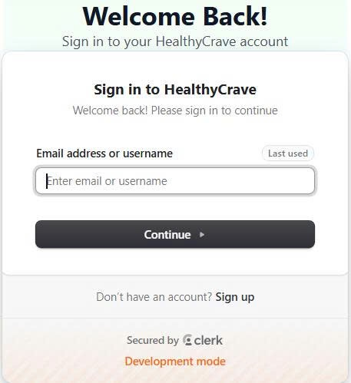 |  |  |  | 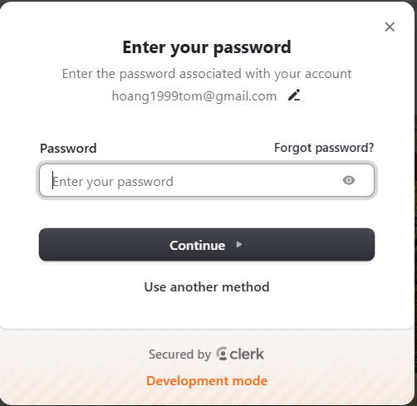
Test Case ID | Mô tả | Hành động | Điều kiện tiên quyết | Kết quả mong đợi | Kết quả thực tế | Kết quả |  |  | Kết quả |  |  | Chú thích
 |  |  |  |  |  | Vòng 1 |  |  | Vòng 2
 |  |  |  |  |  | Trạng thái | Ngày kiểm tra | Người kiểm tra | Trạng thái | Ngày kiểm tra | Người kiểm tra
GUI_SHOW Trang đăng nhập
GUI-DN01 | [Email address or username] Textbox |  |  | -Text color : black -Status : enable | -Text color : black -Status : enable | Passed | 24/10/2025 | Thảo | Passed | 26/10/2025 | Thảo
GUI-DN02 | [Password] Textbox |  |  | -Text color : black -Status : enable | -Text color : black -Status : enable | Passed | 24/10/2025 | Thảo | Passed | 26/10/2025 | Thảo
GUI-DN03 | [Forgot password]Link |  |  |  |  | Passed | 24/10/2025 | Thảo | Passed | 26/10/2025 | Thảo
GUI-DN04 | [Continue] Button |  |  | -Text color : white -Status : enable | -Text color : white -Status : enable | Passed | 24/10/2025 | Thảo | Passed | 26/10/2025 | Thảo
GUI-DN05 | [Sign up]Link |  |  |  |  | Passed | 24/10/2025 | Thảo | Passed | 26/10/2025 | Thảo

FUNCTION_SHOW Trang đăng nhập
FUNC-DN01 | Đăng nhập thành công vào trang admin | 1. Nhập username: "nguyenvana" và password: "nguyenvana123" 2. Click "Continue" | Truy cập vào hệ thống | Đi đến trang chủ | Đi đến trang chủ | Passed | 24/10/2025 | Thảo | Passed | 26/10/2025 | Thảo
FUNC-DN02 | Đăng nhập thất bại khi điền sai Username hoặc Password | 1. Nhập ussername "nguyenvana" và password: "nguyenvana1" 2. Click "Continue". | Truy cập vào hệ thống | Hệ thống thông báo lỗi : “Sai tên người dùng hoặc mật khẩu, vui lòng thử lại.” | Hệ thống thông báo lỗi : “Sai tên người dùng hoặc mật khẩu, vui lòng thử lại.” | Passed | 24/10/2025 | Thảo | Passed | 26/10/2025 | Thảo
FUNC-DN03 | Để trống trường "Mật khẩu". | 1. Nhập ussername "nguyenvana" và password: "" 2. Click "Continue". | Truy cập vào hệ thống | Thông báo lỗi : "Bạn chưa nhập mật khẩu vàol !" | Thông báo lỗi : "Bạn chưa nhập mật khẩu vàol !" | Passed | 24/10/2025 | Thảo | Passed | 26/10/2025 | Thảo
FUNC-DN04 | Để trống trường "Tên đăng nhập" | 1. Để trống trường username | Truy cập vào hệ thống | Hệ thống thông báo lỗi : "Nhập sai tên đăng nhập hoặc mật khẩu,vui lòng nhập lại". | Hệ thống thông báo lỗi : "Nhập sai tên đăng nhập hoặc mật khẩu,vui lòng nhập lại". | Passed | 24/10/2025 | Thảo | Passed | 26/10/2025 | Thảo
FUNC-DN05 | Để trống tất cả các trường dữ liêu | 1 .Không nhập use name 2. Không nhập dữ liệu trường "Mật khẩu". 3. Click "Continue". | Truy cập vào hệ thống | Hệ thống thông báo :" Vui lòng nhập user name và password " | Hệ thống thông báo :" Vui lòng nhập user name và password " | Passed | 24/10/2025 | Thảo | Passed | 26/10/2025 | Thảo
FUNC-DN06 | Click vào" Forgot password "chuyển sang trang quên mật khẩu | 1. Click "Forgot password". | Truy cập vào hệ thống | Chuyển sang trang quên mật khẩu | Chuyển sang trang quên mật khẩu | Passed | 24/10/2025 | Thảo | Passed | 26/10/2025 | Thảo
FUNC-DN07 | Click vào" Sign up "chuyển sang trang đăng kí tài khoản | 1. Click " Sign up". | Truy cập vào hệ thống | Chuyển sang trang đăng kí tài khoản | Chuyển sang trang đăng kí tài khoản | Passed | 24/10/2025 | Thảo | Passed | 26/10/2025 | Thảo

Đăng xuất
Project Name | Nền tảng thực phẩm ăn kiêng với AI Nutrition Advisor và cá nhân hóa công thức nấu ăn
Module Code | Đăng xuất
 | Hoàn thành | Lỗi | Chưa kiểm tra | Bị chăn | Tổng số trường hợp thử nghiệm
Round 1 | 2 | 0 | 0 | 0 | 2
Round 2 | 2 | 0 | 0 | 0 | 2
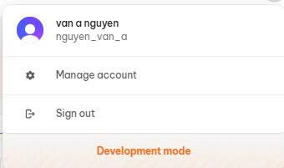
Test Case ID | Mô tả | Hành động | Điều kiện tiên quyết | Kết quả mong đợi | Kết quả thực tế | Kết quả |  |  | Kết quả |  |  | Chú thích
 |  |  |  |  |  | Vòng 1 |  |  | Vòng 2
 |  |  |  |  |  | Trạng thái | Ngày kiểm tra | Người kiểm tra | Trạng thái | Ngày kiểm tra | Người kiểm tra
GUI_SHOW Đăng xuất
GUI-DX01 | Kiểm tra hiển thị nút Sign out |  |  | -Text color : black -Status : enable | -Text color : black -Status : enable | Passed | 24/10/2025 | Thảo | Passed | 26/10/2025 | Thảo

FUNCTION_SHOW Đăng xuất
FUNC-DX01 | Đăng xuất | 1. Nhấp vào ảnh cá nhân góc trên bên phải trang chủ 2. Nhấp vào Sign out | Đã đăng nhập thành công vào hệ thống | Đăng xuất khỏi tài khoản, trở về trang chủ | Đăng xuất khỏi tài khoản, trở về trang chủ | Passed | 24/10/2025 | Thảo | Passed | 26/10/2025 | Thảo

Quên mật khẩu
Project Name | Nền tảng thực phẩm ăn kiêng với AI Nutrition Advisor và cá nhân hóa công thức nấu ăn
Module Code | Quên mật khẩu
 | Hoàn thành | Lỗi | Chưa kiểm tra | Bị chăn | Tổng số trường hợp thử nghiệm
Round 1 | 4 | 0 | 0 | 0 | 4
Round 2 | 4 | 0 | 0 | 0 | 4
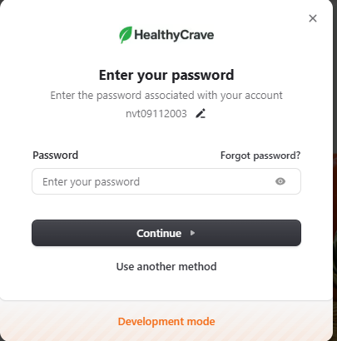 | 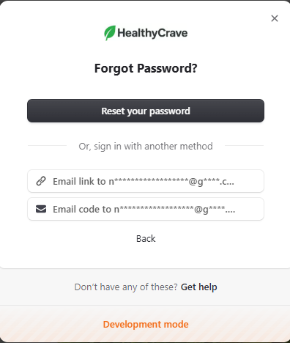 |  | 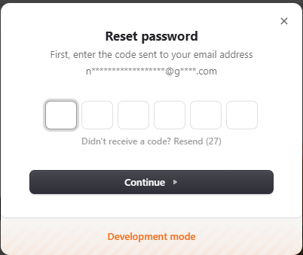 |  | 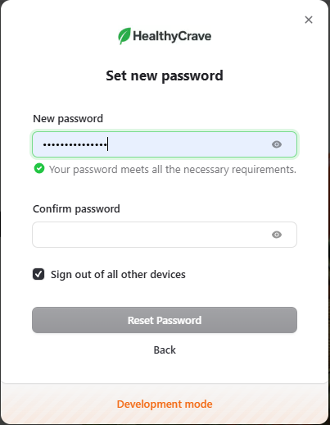
Test Case ID | Mô tả | Hành động | Điều kiện tiên quyết | Kết quả mong đợi | Kết quả thực tế | Kết quả |  |  | Kết quả |  |  | Chú thích
 |  |  |  |  |  | Vòng 1 |  |  | Vòng 2
 |  |  |  |  |  | Trạng thái | Ngày kiểm tra | Người kiểm tra | Trạng thái | Ngày kiểm tra | Người kiểm tra
GUI_SHOW Quên mật khẩu
GUI-QMK01 | Kiểm tra hiển thị nút Forgot password |  |  | -Text color : black -Status : enable | -Text color : black -Status : enable | Passed | 24/10/2025 | Thảo | Passed | 26/10/2025 | Thảo

FUNCTION_SHOW Quên mật khẩu
FUNC-QMK01 | Quên mật khẩu | 1. Click vào Sign in 2. Điền username bỏ trống hoặc sai password 3. Click vào Forgot Password 4. Click vào Reset your password 5. Lấy mã ở email và nhập mã 6. Click Continue 7. Nhập password mới và xác nhận lại password 8. Click Continue | Đăng nhập hệ thống | Thay đổi password thành công | Thay đổi password thành công | Passed | 24/10/2025 | Thảo | Passed | 26/10/2025 | Thảo
FUNC-QMK02 | Nhập mã xác nhận Email sai | 1. Click vào Sign in 2. Điền username bỏ trống hoặc sai password 3. Click vào Forgot Password 4. Click vào Reset your password 5. Lấy mã ở email 6. Nhập sai mã | Đăng nhập hệ thống | Hệ thống báo lỗi "Incorrect code" | Hệ thống báo lỗi Incorrect code | Passed | 24/10/2025 | Thảo | Passed | 26/10/2025 | Thảo
FUNC-QMK03 | Nhập mã Confirm password không trùng khớp với New Password | 1. Click vào Sign in 2. Điền username bỏ trống hoặc sai password 3. Click vào Forgot Password 4. Click vào Reset your password 5. Lấy mã ở email và nhập mã 6. Điền New password 7. Điền Confirm password không trùng khớp với New password | Đăng nhập hệ thống | Hệ thống báo lỗi "Passwords don't match." | Hệ thống báo lỗi "Passwords don't match." | Passed | 24/10/2025 | Thảo | Passed | 26/10/2025 | Thảo

Đăng ký tài khoản
Project Name | Nền tảng thực phẩm ăn kiêng với AI Nutrition Advisor và cá nhân hóa công thức nấu ăn
Module Code | Đăng ký tài khoản
 | Hoàn thành | Lỗi | Chưa kiểm tra | Bị chăn | Tổng số trường hợp thử nghiệm
Round 1 | 18 | 0 | 0 | 0 | 18
Round 2 | 18 | 0 | 0 | 0 | 18
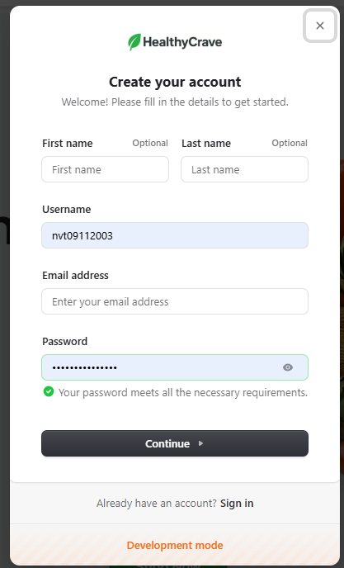
Test Case ID | Mô tả | Hành động | Điều kiện tiên quyết | Kết quả mong đợi | Kết quả thực tế | Kết quả |  |  | Kết quả |  |  | Chú thích
 |  |  |  |  |  | Vòng 1 |  |  | Vòng 2
 |  |  |  |  |  | Trạng thái | Ngày kiểm tra | Người kiểm tra | Trạng thái | Ngày kiểm tra | Người kiểm tra
GUI_SHOW Đăng ký tài khoản
GUI-DK01 | [Username] Textbox |  |  | -Text color : black -Status : enable | -Text color : black -Status : enable | Passed | 24/10/2025 | Thảo | Passed | 26/10/2025 | Thảo
GUI-DK02 | [Password] Textbox |  |  | -Text color : black -Status : enable | -Text color : black -Status : enable | Passed | 24/10/2025 | Thảo | Passed | 26/10/2025 | Thảo
GUI-DK03 | [First name] Textbox |  |  | -Text color : black -Status : enable | -Text color : black -Status : enable | Passed | 24/10/2025 | Thảo | Passed | 26/10/2025 | Thảo
GUI-DK04 | [Last name] Textbox |  |  | -Text color : black -Status : enable | -Text color : black -Status : enable | Passed | 24/10/2025 | Thảo | Passed | 26/10/2025 | Thảo
GUI-DK05 | [Continue] Button |  |  | -Text color : white -Status : enable | -Text color : white -Status : enable | Passed | 24/10/2025 | Thảo | Passed | 26/10/2025 | Thảo

FUNCTION_SHOW Đăng ký tài khoản
FUNC-DK01 | Đăng kí tài khoản thành công | 1. Click vào Sign up 2. Điền First name: Nguyễn Last name: Thảo Username: nvt09112003 Email address: nguyenvanty09112003@gmail.com Password: nguyenvanthao1@ 3. Click Continue 4. Lấy mã xác nhận ở Email và nhập vào 5. Click Continue | Truy cập vào hệ thống Nhập đầy đủ thông tin hợp lệ. | Đăng kí tài khoản thành công và đi đến Trang chủ | Đăng kí tài khoản thành công và đi đến Trang chủ | Passed | 24/10/2025 | Thảo | Passed | 26/10/2025 | Thảo
FUNC-DK02 | Đăng kí với tên không bắt buộc | 1. Click vào Sign up 2. Chỉ nhập Username, Email, và Password hợp lệ (bỏ trống First Name và Last Name 3. Click Continue | Truy cập vào hệ thống | Tài khoản được tạo thành công. Tên người dùng sẽ bị trống | Tài khoản được tạo thành công. Tên người dùng sẽ bị trống | Passed | 24/10/2025 | Thảo | Passed | 26/10/2025 | Thảo
FUNC-DK03 | Kiểm tra nút "X" (Đóng Popup) | Nhấp vào nút "X" ở góc trên bên phải. | Truy cập vào hệ thống | Popup đăng ký đóng lại, người dùng trở về trang trước đó. | Popup đăng ký đóng lại, người dùng trở về trang trước đó. | Passed | 24/10/2025 | Thảo | Passed | 26/10/2025 | Thảo
FUNC-DK04 | Kiểm tra biểu tượng "Mắt" (Hiển thị mật khẩu) | 1. Nhập password 2. Nhấp vào biểu tượng "Mắt" trong trường Password. | Truy cập vào hệ thống Nhập mật khẩu | Mật khẩu đang được ẩn sẽ được hiển thị dưới dạng văn bản | Mật khẩu đang được ẩn sẽ được hiển thị dưới dạng văn bản | Passed | 24/10/2025 | Thảo | Passed | 26/10/2025 | Thảo
FUNC-DK05 | Bỏ trống trường "Email address" | Bỏ trống Email address và nhấp "Continue". | Truy cập vào hệ thống | Thông báo lỗi được hiển thị dưới trường Email address "Vui lòng điền vào trường này" và việc đăng ký không thành công. | Thông báo lỗi được hiển thị dưới trường Email "Vui lòng điền vào trường này" và việc đăng ký không thành công. | Passed | 24/10/2025 | Thảo | Passed | 26/10/2025 | Thảo
FUNC-DK06 | Bỏ trống trường "Username" | Bỏ trống Username và nhấp "Continue". | Truy cập vào hệ thống | Thông báo lỗi được hiển thị dưới trường Username "Vui lòng điền vào trường này" và việc đăng ký không thành công. | Thông báo lỗi được hiển thị dưới trường Username "Vui lòng điền vào trường này" và việc đăng ký không thành công. | Passed | 24/10/2025 | Thảo | Passed | 26/10/2025 | Thảo
FUNC-DK07 | Bỏ trống trường Password | Bỏ trống Password và nhấp "Continue". | Truy cập vào hệ thống | Thông báo lỗi được hiển thị dưới trường Password "Vui lòng điền vào trường này" và việc đăng ký không thành công. | Thông báo lỗi được hiển thị dưới trường Password "Vui lòng điền vào trường này" và việc đăng ký không thành công. | Passed | 24/10/2025 | Thảo | Passed | 26/10/2025 | Thảo
FUNC-DK08 | Email address không hợp lệ (Thiếu @) | Nhập "nguyenvanthao" vào trường Email address. | Truy cập vào hệ thống | Thông báo lỗi được hiển thị dưới trường Email address "Vui lòng khớp với định dạng được yêu cầu. Example format: name@example.com" và việc đăng ký không thành công. | Thông báo lỗi được hiển thị dưới trường Email address "Vui lòng khớp với định dạng được yêu cầu" và việc đăng ký không thành công. | Passed | 24/10/2025 | Thảo | Passed | 26/10/2025 | Thảo
FUNC-DK09 | Email address đã tồn tại | Nhập một Email đã được sử dụng để đăng ký trước đó. | Truy cập vào hệ thống | Thông báo lỗi được hiển thị dưới trường Email address "That email address is taken. Please try another." và việc đăng ký không thành công. | Thông báo lỗi được hiển thị dưới trường Password "Vui lòng điền vào trường này" và việc đăng ký không thành công. | Passed | 24/10/2025 | Thảo | Passed | 26/10/2025 | Thảo
FUNC-DK10 | Username address đã tồn tại | Nhập một Username đã được sử dụng để đăng ký trước đó. | Truy cập vào hệ thống | Thông báo lỗi được hiển thị dưới trường Email address "That username is taken. Please try another." và việc đăng ký không thành công. | Thông báo lỗi được hiển thị dưới trường Email address "That username is taken. Please try another." và việc đăng ký không thành công. | Passed | 24/10/2025 | Thảo | Passed | 26/10/2025 | Thảo
FUNC-DK11 | Username quá ngắn | Nhập Username "ab" | Truy cập vào hệ thống | Thông báo lỗi được hiển thị dưới trường Username "Your username must be between 4 and 64 characters long." và việc đăng ký không thành công. | Thông báo lỗi được hiển thị dưới trường Username "Your username must be between 4 and 64 characters long." và việc đăng ký không thành công. | Passed | 24/10/2025 | Thảo | Passed | 26/10/2025 | Thảo
FUNC-DK12 | Password quá ngắn | Nhập Password: 1234 | Truy cập vào hệ thống | Thông báo lỗi được hiển thị dưới trường Password "Your password must contain 8 or more characters." và việc đăng ký không thành công. | Thông báo lỗi được hiển thị dưới trường Password "Your password must contain 8 or more characters." và việc đăng ký không thành công. | Passed | 24/10/2025 | Thảo | Passed | 26/10/2025 | Thảo
FUNC-DK13 | Password hợp lệ | Nhập Password: "nguyenvanthao1@" | Truy cập vào hệ thống | Dấu tích màu xanh "Your password meets all the necessary requirements." được hiển thị. | Dấu tích màu xanh "Your password meets all the necessary requirements." được hiển thị. | Passed | 24/10/2025 | Thảo | Passed | 26/10/2025 | Thảo

Xem danh sách sản phẩm
Project Name | Nền tảng thực phẩm ăn kiêng với AI Nutrition Advisor và cá nhân hóa công thức nấu ăn
Module Code | Xem danh sách sản phẩm
 | Hoàn thành | Lỗi | Chưa kiểm tra | Bị chăn | Tổng số trường hợp thử nghiệm
Round 1 | 19 | 0 | 0 | 0 | 19
Round 2 | 19 | 0 | 0 | 0 | 19
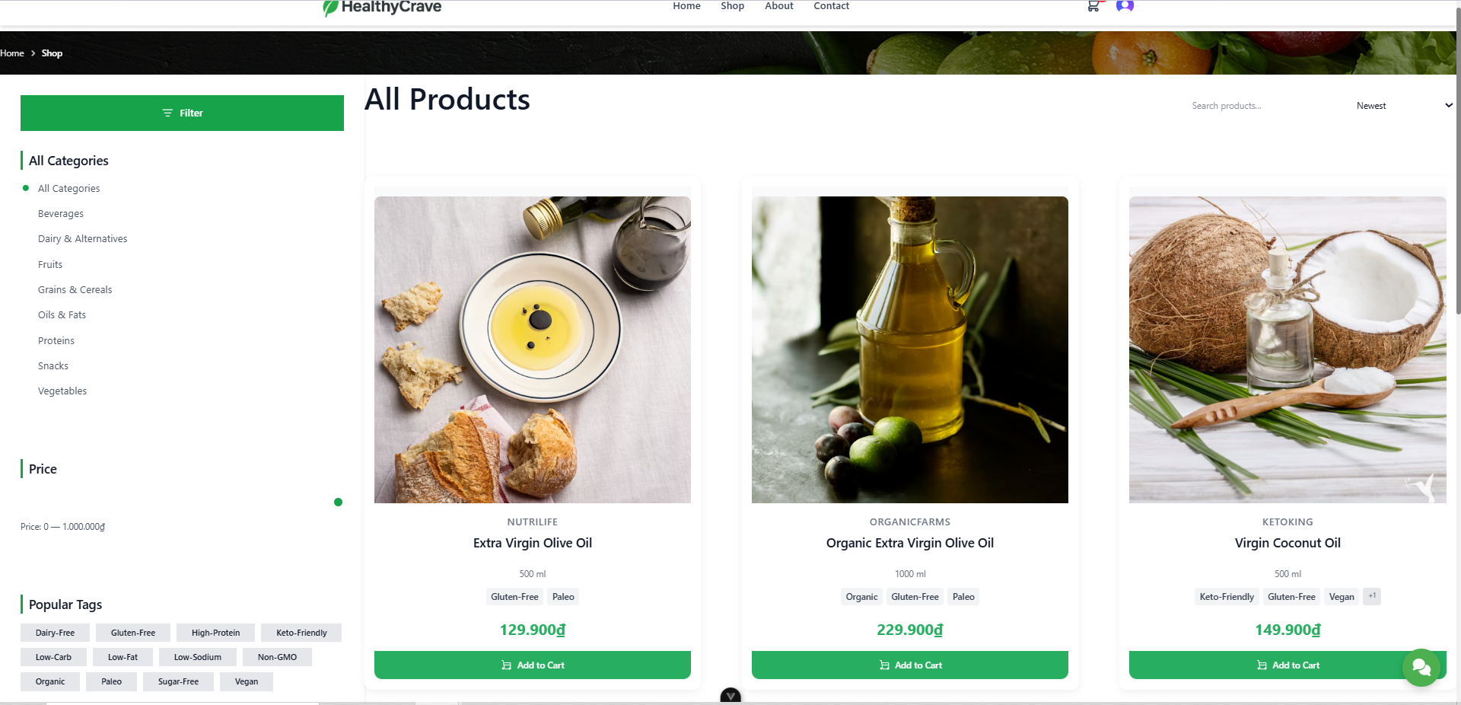
Test Case ID | Mô tả | Hành động | Điều kiện tiên quyết | Kết quả mong đợi | Kết quả thực tế | Kết quả |  |  | Kết quả |  |  | Chú thích
 |  |  |  |  |  | Vòng 1 |  |  | Vòng 2
 |  |  |  |  |  | Trạng thái | Ngày kiểm tra | Người kiểm tra | Trạng thái | Ngày kiểm tra | Người kiểm tra
GUI_SHOW Xem danh sách sản phẩm
GUI-DSSP01 | Kiểm tra hiển thị thông tin cơ bản của sản phẩm. | Truy cập vào trang "Shop" | Hệ thống có sản phẩm trong CSDL | Mỗi sản phẩm phải hiển thị đầy đủ Hình ảnh, Tên, và Giá | Mỗi sản phẩm phải hiển thị đầy đủ Hình ảnh, Tên, và Giá | Passed | 25/10/2025 | Thảo | Passed | 26/10/2025 | Thảo
GUI-DSSP02 | Kiểm tra sự tồn tại của button “ Add to Cart” | 1.Truy cập vào trang "Shop" 2. Click button "Add to Cart" | Truy cập vào hệ thống | Khi người dùng bấm vào button thì món hàng sẽ vào giỏ hàng của người dùng | Khi người dùng bấm vào button thì món hàng sẽ vào giỏ hàng của người dùng | Passed | 25/10/2025 | Thảo | Passed | 26/10/2025 | Thảo
GUI-DSSP03 | Kiểm tra sự tồn tại của thẻ "Tag" | 1.Truy cập vào trang "Shop" 2. Chọn tag "Gluten-Free" | Truy cập vào hệ thống | Danh sách sản phẩm được lọc chính xác, chỉ hiển thị những sản phẩm có gắn thẻ đã chọn. | Danh sách sản phẩm được lọc chính xác, chỉ hiển thị những sản phẩm có gắn thẻ đã chọn. | Passed | 25/10/2025 | Thảo | Passed | 26/10/2025 | Thảo
GUI-DSSP04 | Kiểm tra sự tồn tại của thanh "Price Slider" | 1. Truy câp vào trang "Shop" 2. Kéo thanh Price về 0-50.000₫ | Truy cập vào hệ thống | Danh sách sản phẩm được lọc chính xác, chỉ hiển thị những sản phẩm có giá trong tầm được chọn | Danh sách sản phẩm được lọc chính xác, chỉ hiển thị những sản phẩm có giá trong tầm được chọn | Passed | 25/10/2025 | Thảo | Passed | 26/10/2025 | Thảo
GUI-DSSP05 | Kiểm tra sự tồn tại của thanh "Category List" | 1. Truy cập vào trang "Shop" 2. Chọn "Fruits" | Truy cập vào hệ thống | Danh sách sản phẩm được lọc chính xác, chỉ hiển thị những sản phẩm có chứa "Fruits" | Danh sách sản phẩm được lọc chính xác, chỉ hiển thị những sản phẩm có chứa "Fruits" | Passed | 25/10/2025 | Thảo | Passed | 26/10/2025 | Thảo

FUNCTION_SHOW Xem danh sách sản phẩm
FUNC-DSSP01 | Tìm kiếm sản phẩm với từ khóa hợp lệ. | 1. Truy cập vào trang "Shop". 2. Nhập từ khóa "Oil" vào ô tìm kiếm. 3. Nhấn Enter. | Có sản phẩm chứa từ khóa "Oil" | Hệ thống hiển thị danh sách các sản phẩm có chứa từ khóa đã nhập | Hệ thống hiển thị danh sách các sản phẩm có chứa từ khóa đã nhập | Passed | 25/10/2025 | Thảo | Passed | 26/10/2025 | Thảo
FUNC-DSSP02 | Tìm kiếm sản phẩm với từ khóa không tồn tại. | 1. Truy cập vào trang "Shop". 2. Nhập từ khóa "XYZ123" vào ô tìm kiếm. 3. Nhấn Enter. | Từ khóa không khớp với bất kỳ sản phẩm nào. | Hệ thống hiển thị "No products found" | Hệ thống hiển thị "No products found" | Passed | 25/10/2025 | Thảo | Passed | 26/10/2025 | Thảo
FUNC-DSSP03 | Tìm kiếm sản phẩm với khoảng trắng ở đầu hoặc cuối từ khóa. | 1. Truy cập vào trang "Shop". 2. Nhập từ khóa " Oil" vào ô tìm kiếm. 3. Nhấn Enter. | Có sản phẩm chứa từ khóa "Oil" | ết quả tìm kiếm hiển thị chính xác các sản phẩm chứa từ khóa "Oil" (Hệ thống phải tự động cắt bỏ khoảng trắng thừa). | ết quả tìm kiếm hiển thị chính xác các sản phẩm chứa từ khóa "Oil" (Hệ thống phải tự động cắt bỏ khoảng trắng thừa). | Passed | 25/10/2025 | Thảo | Passed | 26/10/2025 | Thảo
FUNC-DSSP04 | Chức năng chuyển trang khi click vào số trang. | 1. Truy cập vào trang "Shop". 2. Click vào số trang "2". | Có sản phẩm ở trang 2. | Trang web phải tải và hiển thị danh sách sản phẩm của Trang 2 | Trang web phải tải và hiển thị danh sách sản phẩm của Trang 3 | Passed | 25/10/2025 | Thảo | Passed | 26/10/2025 | Thảo
FUNC-DSSP05 | Chức năng lọc sản phẩm theo danh mục | 1. Truy cập trang "Shop". 2. Click vào danh mục "Oils & Fats" trong cột bên trái. | Danh mục "Oils & Fats" có chứa các sản phẩm. | Chỉ những sản phẩm thuộc danh mục "Oils & Fats" được hiển thị | Chỉ những sản phẩm thuộc danh mục "Oils & Fats" được hiển thị | Passed | 25/10/2025 | Thảo | Passed | 26/10/2025 | Thảo
FUNC-DSSP06 | Chức năng sắp xếp theo giá tăng dần | 1. Truy cập trang "Shop". 2. Chọn tùy chọn "Low → High" | Danh sách sản phẩm tồn tại. | Danh sách sản phẩm phải được sắp xếp từ sản phẩm có Giá thấp nhất đến Giá cao nhất | Danh sách sản phẩm phải được sắp xếp từ sản phẩm có Giá thấp nhất đến Giá cao nhất | Passed | 25/10/2025 | Thảo | Passed | 26/10/2025 | Thảo
FUNC-DSSP07 | Chức năng sắp xếp theo giá giảm dần | 1. Truy cập trang "Shop". 2. Chọn tùy chọn "High → Low" | Danh sách sản phẩm tồn tại. | Danh sách sản phẩm phải được sắp xếp từ sản phẩm có Giá cao nhất đến Giá thấp nhất | Danh sách sản phẩm phải được sắp xếp từ sản phẩm có Giá cao nhất đến Giá thấp nhất | Passed | 25/10/2025 | Thảo | Passed | 26/10/2025 | Thảo
FUNC-DSSP08 | Sắp xếp theo "Mới nhất" | 1. Truy cập trang "Shop". 2. Chọn tùy chọn "Newest" | Danh sách sản phẩm tồn tại. | Danh sách sản phẩm phải được sắp xếp theo thứ tự thời gian tạo/cập nhật gần nhất. | Danh sách sản phẩm phải được sắp xếp theo thứ tự thời gian tạo/cập nhật gần nhất. | Passed | 25/10/2025 | Thảo | Passed | 26/10/2025 | Thảo
FUNC-DSSP09 | Sắp xếp theo sản phẩm "A→Z" | 1. Truy cập trang "Shop". 2. Chọn tùy chọn "A → Z" | Danh sách sản phẩm tồn tại. | Danh sách sản phẩm phải được sắp xếp theo thứ tự tên sản phẩm từ A → Z | Danh sách sản phẩm phải được sắp xếp theo thứ tự tên sản phẩm từ A → Z | Passed | 25/10/2025 | Thảo | Passed | 26/10/2025 | Thảo
FUNC-DSSP10 | Sắp xếp theo sản phẩm "Z→A" | 1. Truy cập trang "Shop". 2. Chọn tùy chọn "Z → A" | Danh sách sản phẩm tồn tại. | Danh sách sản phẩm phải được sắp xếp theo thứ tự tên sản phẩm từ Z → A | Danh sách sản phẩm phải được sắp xếp theo thứ tự tên sản phẩm từ Z → A | Passed | 25/10/2025 | Thảo | Passed | 26/10/2025 | Thảo
FUNC-DSSP11 | Xem chi tiết sản phẩm | 1. Truy cập trang "Shop". 2. Click vào hình ảnh của sản phẩm bất kỳ. | Sản phẩm tồn tại. | Hệ thống chuyển đến trang thông tin chi tiết sản phẩm tương ứng | Hệ thống chuyển đến trang thông tin chi tiết sản phẩm tương ứng | Passed | 25/10/2025 | Thảo | Passed | 26/10/2025 | Thảo
FUNC-DSSP12 | Nút “Next” bị vô hiệu hóa ở trang cuối | 1.Chuyển sang trang cuối. 2.Quan sát nút “Next”. | Người dùng đang ở trang cuối. | Nút “Next” bị disable hoặc không hoạt động. | Nút “Next” bị disable hoặc không hoạt động. | Passed | 25/10/2025 | Thảo | Passed | 26/10/2025 | Thảo
FUNC-DSSP13 | Nút “Prev” bị vô hiệu hóa ở trang đầu | 1.Chuyển sang trang 1. 2.Quan sát nút “Prev”. | Người dùng đang ở trang 1 | Nút “Prev” bị disable hoặc không hoạt động. | Nút “Prev” bị disable hoặc không hoạt động. | Passed | 25/10/2025 | Thảo | Passed | 26/10/2025 | Thảo
FUNC-DSSP14 | Chức năng sắp xếp theo giá mong muốn | 1. Truy cập trang "Shop". 2. Kéo thanh Price "0-50.000₫" | Danh sách sản phẩm tồn tại. | Danh sách sản phẩm hiển thị trong mức giá đã chọn | Danh sách sản phẩm hiển thị trong mức giá đã chọn | Passed | 25/10/2025 | Thảo | Passed | 26/10/2025 | Thảo

Tìm kiếm và sắp xếp sản phẩm
Project Name | Nền tảng thực phẩm ăn kiêng với AI Nutrition Advisor và cá nhân hóa công thức nấu ăn
Module Code | Tìm kiếm và sắp xếp sản phẩm
 | Hoàn thành | Lỗi | Chưa kiểm tra | Bị chăn | Tổng số trường hợp thử nghiệm
Round 1 | 17 | 0 | 0 | 0 | 17
Round 2 | 17 | 0 | 0 | 0 | 17
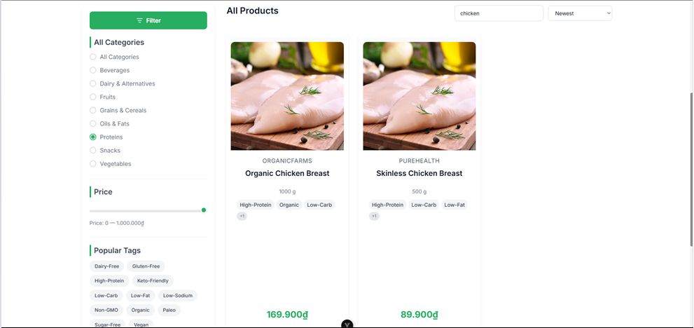
Test Case ID | Mô tả | Hành động | Điều kiện tiên quyết | Kết quả mong đợi | Kết quả thực tế | Kết quả |  |  | Kết quả |  |  | Chú thích
 |  |  |  |  |  | Vòng 1 |  |  | Vòng 2
 |  |  |  |  |  | Trạng thái | Ngày kiểm tra | Người kiểm tra | Trạng thái | Ngày kiểm tra | Người kiểm tra
GUI_SHOW Tìm kiếm và sắp xếp sản phẩm
GUI-TKSX01 | Kiểm tra chức năng lọc sản phẩm theo một Danh mục | Tích chọn vào một Danh mục trong khu vực "All Categories". | Truy cập vào hệ thống | Danh sách sản phẩm chỉ hiển thị các sản phẩm thuộc Danh mục đã chọn. | Danh sách sản phẩm chỉ hiển thị các sản phẩm thuộc Danh mục đã chọn. | Passed | 25/10/2025 | Thảo | Passed | 26/10/2025 | Thảo
GUI-TKSX02 | Kiểm tra chức năng Tìm kiếm Sản phẩm bằng từ khóa. | 1. Nhập từ khóa hợp lệ vào ô tìm kiếm "chicken". 2. Nhấn Enter | Truy cập vào hệ thống | Danh sách sản phẩm cập nhật để chỉ hiển thị các sản phẩm có chứa từ khóa đã nhập . | Danh sách sản phẩm cập nhật để chỉ hiển thị các sản phẩm có chứa từ khóa đã nhập . | Passed | 25/10/2025 | Thảo | Passed | 26/10/2025 | Thảo
GUI-TKSX03 | Kiểm tra chức năng lọc sản phẩm theo Phạm vi Giá. | 1. Vào trang "Shop" 2. Kéo thanh giá Price 0 - 50.000₫ | Truy cập vào hệ thống | Danh sách sản phẩm chỉ hiển thị các sản phẩm có giá nằm trong phạm vi đã chọn. | Danh sách sản phẩm chỉ hiển thị các sản phẩm có giá nằm trong phạm vi đã chọn. | Passed | 25/10/2025 | Thảo | Passed | 26/10/2025 | Thảo
GUI-TKSX04 | Kiểm tra sự tồn tại của thẻ "Tag" | 1.Truy cập vào trang "Shop" 2. Chọn tag "Gluten-Free" | Truy cập vào hệ thống | Danh sách sản phẩm được lọc chính xác, chỉ hiển thị những sản phẩm có gắn thẻ đã chọn. | Danh sách sản phẩm được lọc chính xác, chỉ hiển thị những sản phẩm có gắn thẻ đã chọn. | Passed | 25/10/2025 | Thảo | Passed | 26/10/2025 | Thảo

FUNCTION_SHOW Tìm kiếm và sắp xếp sản phẩm
FUNC-TKSX01 | Tìm kiếm sản phẩm có trong hệ thống | 1. Truy cập vào trang "Shop". 2. Tìm kiếm từ khóa "Chicken" ở thanh tìm kiếm. 3. Nhấn Enter | Đã đăng nhập vào hệ thống. Hệ thống có sản phẩm chứa từ khóa tìm kiếm | Hệ thống hiển thị danh sách các sản phẩm có tên hoặc mô tả khớp với từ khóa tìm kiếm ("Chicken"). | Hệ thống hiển thị danh sách các sản phẩm có tên hoặc mô tả khớp với từ khóa tìm kiếm ("Chicken"). | Passed | 25/10/2025 | Thảo | Passed | 26/10/2025 | Thảo
FUNC-TKSX02 | Tìm kiếm sản phẩm không có trong hệ thống | 1. Truy cập vào trang "Shop". 2. Tìm kiếm từ khóa "asdf" ở thanh tìm kiếm. 3. Nhấn Enter | Đã đăng nhập vào hệ thống. Hệ thống không có sản phẩm nào chứa từ khóa tìm kiếm | Hệ thống hiển thị thông điệp "No products found Try adjusting your search or filter options." | Hệ thống hiển thị thông điệp "No products found Try adjusting your search or filter options." | Passed | 25/10/2025 | Thảo | Passed | 26/10/2025 | Thảo
FUNC-TKSX03 | Lọc kết quả tìm kiếm theo danh mục | 1. Truy cập vào trang "Shop". 2. Tìm kiếm từ khóa "Chicken" ở thanh tìm kiếm. 3. Chọn Danh mục "Proteins" ở bộ lọc. | Đã đăng nhập vào hệ thống. | Hệ thống sẽ hiển thị những sản phẩm trùng khớp với cả từ khóa tìm kiếm và Danh mục đã chọn. | Hệ thống sẽ hiển thị những sản phẩm trùng khớp với cả từ khóa tìm kiếm và Danh mục đã chọn. | Passed | 25/10/2025 | Thảo | Passed | 26/10/2025 | Thảo
FUNC-TKSX04 | Lọc sản phẩm theo Phạm vi Giá | 1. Truy cập trang "Shop". 2. Kéo thanh trượt để đặt phạm vi giá 0₫ - 100.000₫. | Đã đăng nhập vào hệ thống. Có sản phẩm trong các khoảng giá khác nhau | Danh sách sản phẩm được lọc chính xác, chỉ hiển thị những sản phẩm có giá nằm trong phạm vi đã đặt. | Danh sách sản phẩm được lọc chính xác, chỉ hiển thị những sản phẩm có giá nằm trong phạm vi đã đặt. | Passed | 25/10/2025 | Thảo | Passed | 26/10/2025 | Thảo
FUNC-TKSX05 | Lọc sản phẩm theo Thẻ (Tag) | 1. Truy cập trang "Shop". 2. Chọn thẻ tag"Keto-Friendly". | Đã đăng nhập vào hệ thống. Dữ liệu có sản phẩm gắn thẻ (Tag) “Keto-Friendly”. | Danh sách sản phẩm được lọc chính xác, chỉ hiển thị những sản phẩm có gắn thẻ đã chọn. | Danh sách sản phẩm được lọc chính xác, chỉ hiển thị những sản phẩm có gắn thẻ đã chọn. | Passed | 25/10/2025 | Thảo | Passed | 26/10/2025 | Thảo
FUNC-TKSX06 | Sắp xếp sản phẩm theo giá tăng dần | 1. Truy cập trang "Shop". 2. Gõ “chicken” 3. Chọn tag “Low-Fat”. | Đã đăng nhập vào hệ thống. Dropdown “Sort” có tùy chọn “Price: Low to High”. | Các sản phẩm trong danh sách được sắp xếp từ giá thấp nhất đến giá cao nhất. | Các sản phẩm trong danh sách được sắp xếp từ giá thấp nhất đến giá cao nhất. | Passed | 25/10/2025 | Thảo | Passed | 26/10/2025 | Thảo
FUNC-TKSX07 | Tìm kiếm + lọc kết hợp | 1. Truy cập trang "Shop". 2. Nhập “olive” vào ô tìm kiếm. 3.Nhấn Enter để hiển thị kết quả. 4.Chọn danh mục Oils & Fats trong bộ lọc. 5.Chọn tag Organic | Đã đăng nhập vào hệ thống. Có sản phẩm chứa từ khóa “olive” và thuộc danh mục “Oils & Fats”. | Danh sách chỉ hiển thị sản phẩm thỏa cả 3 điều kiện: từ khóa “olive”, danh mục “Oils & Fats”, tag “Organic”. Kết quả hiển thị nhanh, chính xác, không lỗi giao diện. Bộ lọc và ô tìm kiếm vẫn hiển thị trạng thái đang chọn. | Danh sách chỉ hiển thị sản phẩm thỏa cả 3 điều kiện: từ khóa “olive”, danh mục “Oils & Fats”, tag “Organic”. Kết quả hiển thị nhanh, chính xác, không lỗi giao diện. Bộ lọc và ô tìm kiếm vẫn hiển thị trạng thái đang chọn. | Passed | 25/10/2025 | Thảo | Passed | 26/10/2025 | Thảo
FUNC-TKSX08 | Tìm kiếm không phân biệt chữ hoa/thường | 1.Nhập “CHICKEN” vào ô tìm kiếm. 2.Nhấn Enter. | Đã đăng nhập vào hệ thống. Có sản phẩm"Organic Chicken Breast" | Hệ thống vẫn hiển thị sản phẩm “chicken” như bình thường. Tìm kiếm không phân biệt hoa – thường. | Hệ thống vẫn hiển thị sản phẩm “chicken” như bình thường. Tìm kiếm không phân biệt hoa – thường. | Passed | 25/10/2025 | Thảo | Passed | 26/10/2025 | Thảo
FUNC-TKSX09 | Chuyển trang bằng cách nhấn số trang | 1.Đang ở trang 1. 2.Nhấn vào số “2” trong thanh phân trang. | Có ít nhất 2 trang sản phẩm | Trang 2 được tải và hiển thị sản phẩm khác với trang 1. Số “2” được highlight (màu xanh). Nút “Prev” trở nên khả dụng. | Trang 2 được tải và hiển thị sản phẩm khác với trang 1. Số “2” được highlight (màu xanh). Nút “Prev” trở nên khả dụng. | Passed | 25/10/2025 | Thảo | Passed | 26/10/2025 | Thảo
FUNC-TKSX10 | Chuyển trang bằng nút “Next” | 1.Ở trang 1. 2.Click nút Next. | Có ít nhất 3 trang sản phẩm. | 1.Hệ thống hiển thị trang 2. 2.Số trang hiện tại chuyển sang “2”. 3.Nút “Prev” kích hoạt. | 1.Hệ thống hiển thị trang 2. 2.Số trang hiện tại chuyển sang “2”. 3.Nút “Prev” kích hoạt. | Passed | 25/10/2025 | Thảo | Passed | 26/10/2025 | Thảo
FUNC-TKSX11 | Quay lại bằng nút “Prev” | 1.Ở trang 3. 2.Click nút Prev. | Người dùng đang ở trang ≥2. | Trang 2 được tải và hiển thị sản phẩm khác với trang 3. Số “2” được highlight (màu xanh). | Trang 2 được tải và hiển thị sản phẩm khác với trang 3. Số “2” được highlight (màu xanh). | Passed | 25/10/2025 | Thảo | Passed | 26/10/2025 | Thảo
FUNC-TKSX12 | Nút “Next” bị vô hiệu hóa ở trang cuối | 1.Chuyển sang trang cuối. 2.Quan sát nút “Next”. | Người dùng đang ở trang cuối. | Nút “Next” bị disable hoặc không hoạt động. | Nút “Next” bị disable hoặc không hoạt động. | Passed | 25/10/2025 | Thảo | Passed | 26/10/2025 | Thảo
FUNC-TKSX13 | Nút “Prev” bị vô hiệu hóa ở trang đầu | 1.Chuyển sang trang 1. 2.Quan sát nút “Prev”. | Người dùng đang ở trang 1 | Nút “Prev” bị disable hoặc không hoạt động. | Nút “Prev” bị disable hoặc không hoạt động. | Passed | 25/10/2025 | Thảo | Passed | 26/10/2025 | Thảo

Xem chi tiết sản phẩm
Project Name | Nền tảng thực phẩm ăn kiêng với AI Nutrition Advisor và cá nhân hóa công thức nấu ăn
Module Code | Xem chi tiết sản phẩm
 | Hoàn thành | Lỗi | Chưa kiểm tra | Bị chăn | Tổng số trường hợp thử nghiệm
Round 1 | 11 | 0 | 0 | 0 | 11
Round 2 | 11 | 0 | 0 | 0 | 11
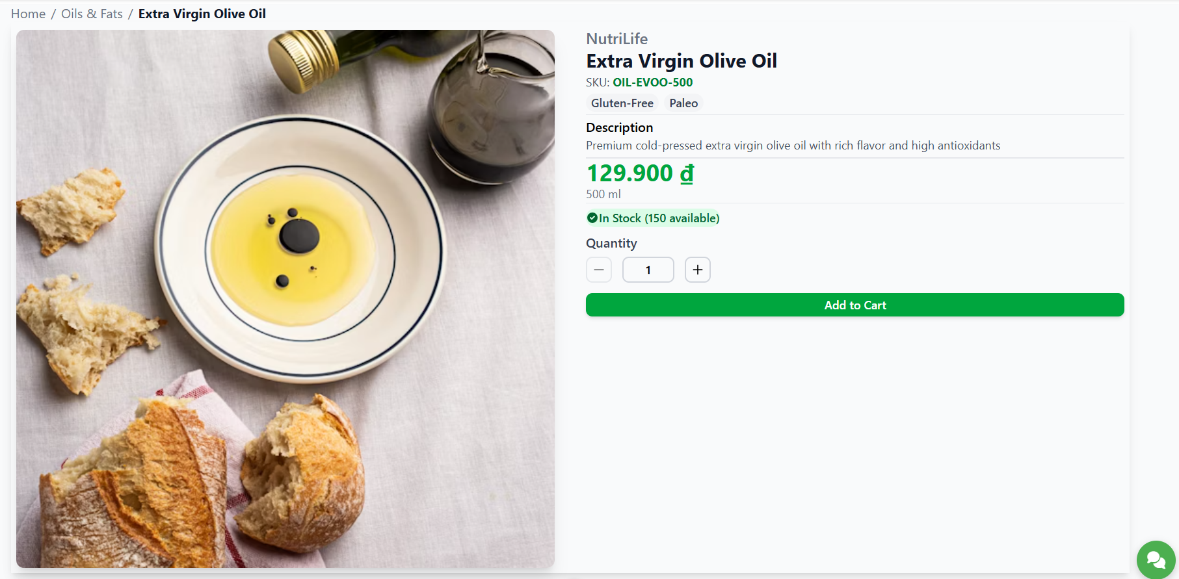
Test Case ID | Mô tả | Hành động | Điều kiện tiên quyết | Kết quả mong đợi | Kết quả thực tế | Kết quả |  |  | Kết quả |  |  | Chú thích
 |  |  |  |  |  | Vòng 1 |  |  | Vòng 2
 |  |  |  |  |  | Trạng thái | Ngày kiểm tra | Người kiểm tra | Trạng thái | Ngày kiểm tra | Người kiểm tra
GUI_SHOW Xem chi tiết sản phẩm
GUI-CTSP01 | Kiểm tra sự tồn tại của image “ Sản phẩm” |  | Truy cập vào hệ thống | Status : enable | Status : enable | Passed | 25/10/2025 | Thảo | Passed | 26/10/2025 | Thảo
GUI-CTSP02 | Kiểm tra sự tồn tại của button “ Add to Cart” |  | Truy cập vào hệ thống | Khi người dùng bấm vào button thì món hàng sẽ vào giỏ hàng của người dùng | Khi người dùng bấm vào button thì món hàng sẽ vào giỏ hàng của người dùng | Passed | 25/10/2025 | Thảo | Passed | 26/10/2025 | Thảo
GUI-CTSP03 | Kiểm tra sự tồn tại của button “ - ” và " + " |  | Truy cập vào hệ thống | Khi người dùng bấm vào button "+" thì tăng hoặc "-" thì giảm | Khi người dùng bấm vào button "+" thì tăng hoặc "-" thì giảm | Passed | 25/10/2025 | Thảo | Passed | 26/10/2025 | Thảo

FUNCTION_SHOW Xem chi tiết sản phẩm
FUNC-CTSP01 | Xem chi tiết sản phẩm bất kì | 1. Đăng nhập vào hệ thống 2. Chọn một sản phẩm bất kì | Truy cập vào hệ thống Hệ thống có ít nhất 1 sản phẩm đang hoạt động và hiển thị trên danh mục | Hệ thống hiển thị thông tin chi tiết của sản phẩm, bao gồm: hình ảnh, mô tả, giá, số lượng tồn kho, thông số kỹ thuật | Hệ thống hiển thị thông tin chi tiết của sản phẩm, bao gồm: hình ảnh, mô tả, giá, số lượng tồn kho, thông số kỹ thuật | Passed | 25/10/2025 | Thảo | Passed | 26/10/2025 | Thảo
FUNC-CTSP02 | Click vào image sản phẩm để phóng to | Bấm vào image của sản phẩm | Truy cập vào hệ thống Sản phẩm có ảnh. | Hệ thống hiển thị hình ảnh sản phẩm đã được phóng to cho người dùng. | Hệ thống không phóng to hình ảnh cho người dùng | Passed | 25/10/2025 | Thảo | Passed | 26/10/2025 | Thảo
FUNC-CTSP03 | Thêm hoặc bớt sản phẩm | Click vào button "+" để thềm hoặc button "-" để bớt | Truy cập vào hệ thống | Hệ thống sẽ thêm hoặc bớt số lượng sản phẩm | Hệ thống sẽ thêm hoặc bớt số lượng sản phẩm | Passed | 25/10/2025 | Thảo | Passed | 26/10/2025 | Thảo
FUNC-CTSP04 | Click vào button "Add to Cart" | 1. Chọn 1 sản phẩm bất kì 2. Click button "Add to Cart" | Truy cập vào hệ thống | Sản phẩm đang hiển thị được thêm vào giỏ hàng và hệ thống hiển thị thông báo “Add new item to cart!”. | Sản phẩm đang hiển thị được thêm vào giỏ hàng và hệ thống hiển thị thông báo “Add new item to cart!”. | Passed | 25/10/2025 | Thảo | Passed | 26/10/2025 | Thảo
FUNC-CTSP05 | Nhập số lượng trực tiếp (ô input) | 1. Click vào ô số lượng 2. Nhập "5" | Truy cập vào hệ thống | Nhận giá trị 5; ký tự không phải số bị chặn; | Nhận giá trị 5; ký tự không phải số bị chặn; | Passed | 25/10/2025 | Thảo | Passed | 26/10/2025 | Thảo
FUNC-CTSP06 | Số lượng vượt tồn kho | 1. Nhập số lượng > tổn kho 2. Add to Cart | Truy cập vào hệ thống Biết giá trị tồn thực | Sản phẩm không thêm được vào giỏ hàng và hệ thống thông báo "Stock limit reached!" | Sản phẩm không thêm được vào giỏ hàng và hệ thống thông báo "Stock limit reached!" | Passed | 25/10/2025 | Thảo | Passed | 26/10/2025 | Thảo
FUNC-CTSP07 | Số lượng bằng 0/âm | 1. Chọn 1 sản phẩm 2. Nhập “0”, “-1”. | Truy cập vào hệ thống | Lỗi “Tối thiểu 1”; Add to Cart bị disable cho tới khi hợp lệ. | Add to Cart hoạt động và click thì thêm 1 sản phẩm vào giỏ hàng | Passed | 25/10/2025 | Thảo | Passed | 26/10/2025 | Thảo
FUNC-CTSP08 | Kiểm tra chức năng Quay lại | 1. Vào "Shop" 2. Chọn 1 sản phẩm bất kì 3. Nhấn nút quay lại | Đang ở trang chi tiết sản phẩm | Quay lại 1 bước trước đó | Quay lại 1 bước trước đó | Passed | 25/10/2025 | Thảo | Passed | 26/10/2025 | Thảo

